All Data
22 oC Data

 | Area 1 | Area 2 | Area 3 | Area 4 | Area 5 | Area 6 | Area 7 | Area 8 | Area 9 | Area 10 | Area 11 | Area 12 | Area 13 | Area 14 | Area 15 | Area 16 | Area 17 | Area 18 | Area 19 | Area 20 | Area 21 | Area 22 | Area 23 | Area 24 | Area 25 | Area 26 | Area 27 | Area 28 | Area 29 | Area 30 | Area 31 | Area 32 | Area 33 | Area 34 | Area 35 | Area 36 | Area 37 | Area 38 | Area 39 | Area 40 | Area 41 | Area 42 | Area 43 | Area 44 | Area 45 | Area 46 | Area 47 | Area 48 | Area 49 | Area 50 | Area 51 | Area 52 | Area 53 | Area 54 | Area 55 | Area 56 | Area 57 | Area 58 | Area 59 | Area 60 | Area 61 | Area 62 | Area 63 | Area 64 | Area 65 | Area 66 | Area 67 | Area 68 | Area 69 | Area 70 | Area 71 | Area 72 | Area 73 | Area 74 | Area 75 | Area 76 | Area 77 | Area 78 | Area 79 | Area 80 | Area 81 | Area 82 | Area 83 | Area 84 | Area 85 | Area 86 | Area 87 | Area 88 | Area 89 | Area 90 | Area 91 | Area 92 | Area 93 | Area 94 | Area 95 | Area 96 | Area 97 | Area 98 | Area 99 | Area 100 | Area 101 | Area 102 | Area 103 | Area 104 | Area 105 | Area 106 | Area 107 | Area 108 | Area 109 | Area 110 | Area 111 | Area 112 | Area 113 | Area 114 | Area 115 | Area 116 | Area 117 | Area 118 | Area 119 | Area 120 | Area 121 | Area 122 | Area 123 | Area 124 | Area 125 | Area 126 | Area 127 | Area 128 | Area 129 | Area 130 | Area 131 | Area 132 | Area 133 | Area 134 | Area 135 | Area 136 | Area 137 | Area 138 | Area 139 | Area 140
Size [pixels] | 139 | 207 | 220 | 199 | 223 | 176 | 199 | 241 | 230 | 176 | 316 | 291 | 255 | 142 | 166 | 281 | 256 | 173 | 182 | 248 | 262 | 210 | 243 | 191 | 211 | 197 | 186 | 164 | 199 | 236 | 195 | 230 | 241 | 257 | 244 | 175 | 158 | 173 | 196 | 226 | 260 | 247 | 250 | 283 | 326 | 266 | 246 | 192 | 176 | 168 | 230 | 196 | 226 | 249 | 263 | 224 | 277 | 274 | 203 | 162 | 236 | 289 | 174 | 233 | 286 | 254 | 189 | 228 | 168 | 243 | 217 | 244 | 217 | 184 | 320 | 253 | 211 | 196 | 168 | 188 | 150 | 243 | 284 | 219 | 208 | 330 | 139 | 226 | 217 | 226 | 173 | 190 | 143 | 238 | 247 | 285 | 199 | 182 | 223 | 204 | 208 | 163 | 174 | 169 | 144 | 320 | 241 | 226 | 213 | 214 | 214 | 172 | 232 | 252 | 164 | 232 | 189 | 221 | 277 | 229 | 266 | 368 | 268 | 305 | 141 | 239 | 164 | 165 | 236 | 124 | 120 | 148 | 253 | 220 | 191 | 167 | 168 | 113 | 150 | 199
Fo | 80.12 | 72.04 | 71.88 | 76.64 | 82.78 | 80.48 | 92.05 | 91.53 | 76.67 | 91.09 | 80.31 | 83.78 | 65.35 | 72.8 | 83.73 | 75.17 | 74.52 | 89.5 | 93 | 76.57 | 87.56 | 97.96 | 92.44 | 89.97 | 70.05 | 71.39 | 69.75 | 80.3 | 78.54 | 78.34 | 88.78 | 78.56 | 92.36 | 99.6 | 100.74 | 94.4 | 55.61 | 65.6 | 65.19 | 82.92 | 75.31 | 74.29 | 79.45 | 85 | 86.98 | 93.04 | 93.21 | 54.24 | 71.68 | 75.25 | 65.33 | 73.74 | 68.92 | 88.77 | 78.5 | 97.02 | 87.13 | 78.18 | 58.92 | 69.87 | 61.16 | 73.84 | 75.61 | 68.38 | 77.68 | 75.79 | 76.1 | 84.22 | 80.6 | 78.58 | 84.79 | 81.66 | 79.65 | 72.15 | 72.58 | 68.5 | 79.88 | 78.37 | 73.65 | 70.14 | 74.97 | 85.84 | 90.94 | 84.76 | 90.19 | 84.05 | 78.36 | 75.39 | 68.3 | 65.82 | 74.25 | 67.07 | 63.66 | 89.08 | 87.21 | 78.45 | 81.8 | 80.13 | 72.3 | 76.09 | 72.58 | 66.22 | 68.57 | 66.61 | 57.32 | 83.52 | 82.21 | 97.57 | 85.02 | 67.41 | 72.43 | 83.31 | 76.64 | 67.64 | 68.65 | 95.17 | 69.35 | 83.07 | 85.3 | 80.18 | 77.33 | 76.82 | 71.8 | 69.63 | 63.67 | 66.23 | 62.79 | 69.06 | 59.76 | 77.8 | 77.7 | 72.54 | 68.57 | 80.36 | 62.45 | 67.16 | 74.99 | 70.62 | 54.29 | 65.6
Fm | 475.99 | 440.07 | 429.27 | 472.84 | 504.82 | 467.25 | 536.67 | 554.16 | 468.26 | 581.41 | 464.6 | 533.28 | 387.21 | 442.36 | 495.08 | 484.37 | 415.67 | 571.9 | 561.27 | 457.07 | 527.54 | 617.37 | 542.74 | 541.45 | 427.53 | 443.59 | 423.24 | 469.92 | 479.94 | 468.17 | 496.75 | 488.26 | 539.71 | 579.4 | 633.18 | 612.76 | 338.55 | 417.65 | 407.92 | 511.4 | 442.99 | 470 | 458.99 | 482.69 | 546.88 | 576.13 | 581.11 | 336.81 | 421.52 | 448.34 | 406.27 | 441.38 | 435.84 | 537.04 | 496.29 | 528.23 | 537.7 | 500.84 | 362.14 | 444.01 | 369.84 | 464.14 | 482.2 | 392.73 | 448.91 | 476.9 | 472.19 | 507.74 | 478.39 | 480.81 | 513.55 | 515.01 | 479.12 | 444.37 | 447.25 | 453.96 | 495.02 | 476.69 | 447.87 | 432.64 | 410.81 | 529.28 | 518.15 | 526.92 | 536.59 | 513.55 | 477.97 | 460.5 | 436.47 | 398.81 | 464.78 | 418.26 | 383.08 | 518.78 | 502.2 | 482.73 | 512.87 | 498.82 | 439.64 | 477.74 | 452.74 | 408.09 | 375.46 | 383.88 | 350.57 | 528.69 | 533.58 | 609.04 | 529.6 | 411.2 | 453.68 | 501.81 | 466.85 | 421.54 | 386.33 | 501.19 | 448.1 | 523.93 | 545.58 | 483.99 | 475.52 | 491.23 | 459.59 | 444.3 | 416.65 | 410.85 | 395.62 | 437.43 | 366.4 | 490.49 | 499.86 | 468.14 | 442.55 | 484.49 | 386.06 | 423.52 | 473.7 | 455.37 | 349.01 | 414.41
Fv | 395.87 | 368.04 | 357.38 | 396.2 | 422.04 | 386.77 | 444.62 | 462.63 | 391.59 | 490.32 | 384.29 | 449.5 | 321.86 | 369.56 | 411.35 | 409.2 | 341.16 | 482.4 | 468.27 | 380.5 | 439.98 | 519.41 | 450.3 | 451.48 | 357.48 | 372.21 | 353.49 | 389.62 | 401.39 | 389.83 | 407.97 | 409.71 | 447.35 | 479.79 | 532.44 | 518.36 | 282.94 | 352.05 | 342.72 | 428.48 | 367.68 | 395.7 | 379.55 | 397.69 | 459.9 | 483.09 | 487.9 | 282.57 | 349.83 | 373.09 | 340.93 | 367.64 | 366.92 | 448.27 | 417.78 | 431.21 | 450.57 | 422.66 | 303.22 | 374.14 | 308.68 | 390.3 | 406.59 | 324.35 | 371.22 | 401.11 | 396.1 | 423.52 | 397.78 | 402.22 | 428.76 | 433.35 | 399.47 | 372.21 | 374.67 | 385.46 | 415.14 | 398.32 | 374.22 | 362.51 | 335.84 | 443.44 | 427.2 | 442.16 | 446.4 | 429.5 | 399.62 | 385.11 | 368.17 | 332.99 | 390.53 | 351.18 | 319.42 | 429.7 | 415 | 404.27 | 431.07 | 418.68 | 367.34 | 401.65 | 380.16 | 341.87 | 306.9 | 317.28 | 293.25 | 445.17 | 451.37 | 511.46 | 444.58 | 343.79 | 381.25 | 418.5 | 390.21 | 353.9 | 317.68 | 406.03 | 378.75 | 440.86 | 460.28 | 403.81 | 398.19 | 414.42 | 387.79 | 374.67 | 352.97 | 344.61 | 332.83 | 368.36 | 306.64 | 412.69 | 422.15 | 395.6 | 373.98 | 404.13 | 323.61 | 356.36 | 398.71 | 384.75 | 294.71 | 348.8
QY_max | 0.83 | 0.84 | 0.83 | 0.84 | 0.84 | 0.83 | 0.83 | 0.83 | 0.84 | 0.84 | 0.83 | 0.84 | 0.83 | 0.84 | 0.83 | 0.84 | 0.82 | 0.84 | 0.83 | 0.83 | 0.83 | 0.84 | 0.83 | 0.83 | 0.84 | 0.84 | 0.84 | 0.83 | 0.84 | 0.83 | 0.82 | 0.84 | 0.83 | 0.83 | 0.84 | 0.85 | 0.84 | 0.84 | 0.84 | 0.84 | 0.83 | 0.84 | 0.83 | 0.82 | 0.84 | 0.84 | 0.84 | 0.84 | 0.83 | 0.83 | 0.84 | 0.83 | 0.84 | 0.83 | 0.84 | 0.82 | 0.84 | 0.84 | 0.84 | 0.84 | 0.83 | 0.84 | 0.84 | 0.83 | 0.83 | 0.84 | 0.84 | 0.83 | 0.83 | 0.84 | 0.83 | 0.84 | 0.83 | 0.84 | 0.84 | 0.85 | 0.84 | 0.84 | 0.84 | 0.84 | 0.82 | 0.84 | 0.82 | 0.84 | 0.83 | 0.84 | 0.84 | 0.84 | 0.84 | 0.83 | 0.84 | 0.84 | 0.83 | 0.83 | 0.83 | 0.84 | 0.84 | 0.84 | 0.84 | 0.84 | 0.84 | 0.84 | 0.82 | 0.83 | 0.84 | 0.84 | 0.85 | 0.84 | 0.84 | 0.84 | 0.84 | 0.83 | 0.84 | 0.84 | 0.82 | 0.81 | 0.85 | 0.84 | 0.84 | 0.83 | 0.84 | 0.84 | 0.84 | 0.84 | 0.85 | 0.84 | 0.84 | 0.84 | 0.84 | 0.84 | 0.84 | 0.85 | 0.85 | 0.83 | 0.84 | 0.84 | 0.84 | 0.84 | 0.84 | 0.84

46 oC Data

 | Area 1 | Area 2 | Area 3 | Area 4 | Area 5 | Area 6 | Area 7 | Area 8 | Area 9 | Area 10 | Area 11 | Area 12 | Area 13 | Area 14 | Area 15 | Area 16 | Area 17 | Area 18 | Area 19 | Area 20 | Area 21 | Area 22 | Area 23 | Area 24 | Area 25 | Area 26 | Area 27 | Area 28 | Area 29 | Area 30 | Area 31 | Area 32 | Area 33 | Area 34 | Area 35 | Area 36 | Area 37 | Area 38 | Area 39 | Area 40 | Area 41 | Area 42 | Area 43 | Area 44 | Area 45 | Area 46 | Area 47 | Area 48 | Area 49 | Area 50 | Area 51 | Area 52 | Area 53 | Area 54 | Area 55 | Area 56 | Area 57 | Area 58 | Area 59 | Area 60 | Area 61 | Area 62 | Area 63 | Area 64 | Area 65 | Area 66 | Area 67 | Area 68 | Area 69 | Area 70 | Area 71 | Area 72 | Area 73 | Area 74 | Area 75 | Area 76 | Area 77 | Area 78 | Area 79 | Area 80 | Area 81 | Area 82 | Area 83 | Area 84 | Area 85 | Area 86 | Area 87 | Area 88 | Area 89 | Area 90 | Area 91 | Area 92 | Area 93 | Area 94 | Area 95 | Area 96 | Area 97 | Area 98 | Area 99 | Area 100 | Area 101 | Area 102 | Area 103 | Area 104 | Area 105 | Area 106 | Area 107 | Area 108 | Area 109 | Area 110 | Area 111 | Area 112 | Area 113 | Area 114 | Area 115 | Area 116 | Area 117 | Area 118 | Area 119 | Area 120 | Area 121 | Area 122 | Area 123 | Area 124 | Area 125 | Area 126 | Area 127 | Area 128 | Area 129 | Area 130 | Area 131 | Area 132 | Area 133 | Area 134 | Area 135 | Area 136 | Area 137 | Area 138 | Area 139 | Area 140
Size [pixels] | 165 | 174 | 215 | 183 | 248 | 164 | 252 | 280 | 256 | 190 | 315 | 358 | 242 | 133 | 168 | 249 | 219 | 199 | 225 | 221 | 272 | 213 | 245 | 219 | 203 | 204 | 162 | 143 | 178 | 238 | 167 | 241 | 241 | 251 | 298 | 222 | 138 | 170 | 192 | 259 | 232 | 231 | 225 | 302 | 339 | 317 | 249 | 156 | 154 | 212 | 217 | 234 | 226 | 257 | 270 | 251 | 265 | 253 | 166 | 171 | 171 | 343 | 199 | 259 | 266 | 223 | 165 | 203 | 160 | 224 | 230 | 218 | 255 | 193 | 268 | 254 | 184 | 241 | 187 | 184 | 142 | 257 | 268 | 268 | 222 | 401 | 146 | 236 | 256 | 240 | 219 | 232 | 174 | 226 | 264 | 196 | 214 | 202 | 252 | 251 | 233 | 151 | 154 | 144 | 133 | 343 | 265 | 271 | 255 | 200 | 199 | 148 | 255 | 214 | 176 | 239 | 197 | 196 | 274 | 216 | 215 | 323 | 291 | 305 | 149 | 204 | 149 | 169 | 228 | 174 | 148 | 155 | 254 | 227 | 211 | 166 | 197 | 134 | 195 | 186
Fo | 123.65 | 121.58 | 156.54 | 172.73 | 167.18 | 235.06 | 187.36 | 237.76 | 186.58 | 177.34 | 172.06 | 162.63 | 126.91 | 165 | 158.89 | 141.1 | 163.31 | 179.01 | 174.33 | 182.76 | 187.51 | 245.61 | 215.72 | 192.62 | 130.1 | 126.87 | 130.74 | 149.11 | 149.54 | 134.64 | 202.81 | 166.2 | 225.87 | 222.55 | 214.96 | 205.42 | 92.38 | 90.15 | 109.28 | 144.01 | 136.89 | 160.02 | 208.74 | 132.39 | 184.64 | 171.14 | 157.96 | 95.53 | 119.3 | 104.16 | 111.49 | 104.76 | 108.63 | 155.06 | 118.54 | 190.58 | 161.99 | 159.64 | 104.03 | 118.88 | 127.08 | 106.99 | 102.39 | 117.43 | 216.62 | 180.91 | 153.56 | 198.6 | 174.84 | 174.1 | 192.69 | 188 | 159.11 | 147.9 | 155.68 | 148.98 | 185.6 | 144.96 | 113.41 | 114.17 | 176.19 | 203.38 | 215.57 | 144.47 | 168.01 | 152.69 | 146.7 | 153.22 | 123.58 | 114.72 | 118.7 | 92.94 | 88.23 | 187.17 | 174.43 | 221.12 | 136.23 | 128.58 | 127.14 | 129.64 | 121.27 | 97.65 | 96.33 | 116.78 | 78.03 | 176.1 | 160.6 | 191.04 | 137.19 | 113.97 | 141.5 | 153.5 | 129.21 | 124.11 | 118.39 | 213.56 | 104.03 | 180.3 | 146.19 | 154.32 | 147.11 | 148.56 | 114.53 | 141.61 | 117.71 | 125 | 129.36 | 105.58 | 86.53 | 127.27 | 170.89 | 123.67 | 113.5 | 163.03 | 93.08 | 123.45 | 129.11 | 119.55 | 87.42 | 98.11
Fm | 194.87 | 226.19 | 213.51 | 258.42 | 232.64 | 268.29 | 232.71 | 290.85 | 230.46 | 304.27 | 258.28 | 212.57 | 211.76 | 223.66 | 254.47 | 238.4 | 227.5 | 238.66 | 231.6 | 266.99 | 258.56 | 293.12 | 275.49 | 256.75 | 235.81 | 237.44 | 223.6 | 260.63 | 246.36 | 273.11 | 231.85 | 227.15 | 281.11 | 281.87 | 302.3 | 277.08 | 227.02 | 231.22 | 215.1 | 222 | 242.4 | 232.97 | 242.18 | 243.15 | 249.99 | 284.73 | 301.58 | 203.68 | 213.92 | 208.72 | 222.34 | 220.01 | 243.53 | 254.44 | 259.99 | 233.74 | 270.51 | 250.93 | 192.79 | 197.11 | 230.31 | 207.29 | 268.78 | 197.82 | 248.14 | 241.73 | 274.61 | 244.08 | 252.47 | 240.82 | 239.46 | 239.28 | 220.4 | 228.19 | 260.31 | 226.99 | 239.35 | 215.53 | 204.47 | 224.99 | 236.99 | 233.69 | 250.72 | 249.1 | 279.41 | 236.65 | 241.32 | 219.52 | 231.07 | 189.67 | 207.53 | 196.42 | 179.62 | 275.88 | 229.56 | 277.73 | 249.52 | 216.62 | 187.78 | 206.92 | 210.46 | 225.41 | 214.8 | 211.83 | 147.21 | 239.12 | 228.98 | 252.65 | 204.97 | 210.87 | 242.1 | 199.47 | 208.43 | 203.62 | 183.05 | 235.85 | 216.31 | 226.6 | 252.15 | 255.09 | 254.85 | 261.82 | 226.1 | 213.32 | 232.84 | 237.28 | 226.11 | 177.31 | 224.14 | 256.46 | 246.68 | 265.62 | 243.42 | 238.35 | 184.1 | 215.65 | 189.26 | 190.27 | 151.84 | 229.92
Fv | 71.23 | 104.61 | 56.97 | 85.69 | 65.47 | 33.23 | 45.35 | 53.09 | 43.88 | 126.92 | 86.22 | 49.95 | 84.85 | 58.67 | 95.58 | 97.3 | 64.19 | 59.65 | 57.27 | 84.23 | 71.05 | 47.51 | 59.77 | 64.13 | 105.71 | 110.57 | 92.86 | 111.52 | 96.82 | 138.47 | 29.04 | 60.95 | 55.24 | 59.33 | 87.34 | 71.65 | 134.64 | 141.08 | 105.82 | 77.99 | 105.51 | 72.95 | 33.45 | 110.76 | 65.35 | 113.59 | 143.62 | 108.16 | 94.62 | 104.56 | 110.85 | 115.25 | 134.9 | 99.38 | 141.45 | 43.16 | 108.53 | 91.29 | 88.76 | 78.23 | 103.22 | 100.3 | 166.39 | 80.38 | 31.52 | 60.82 | 121.05 | 45.48 | 77.63 | 66.72 | 46.77 | 51.28 | 61.29 | 80.29 | 104.63 | 78 | 53.76 | 70.57 | 91.05 | 110.82 | 60.81 | 30.32 | 35.15 | 104.63 | 111.4 | 83.96 | 94.63 | 66.31 | 107.49 | 74.95 | 88.82 | 103.48 | 91.38 | 88.72 | 55.13 | 56.6 | 113.29 | 88.04 | 60.65 | 77.28 | 89.2 | 127.76 | 118.47 | 95.05 | 69.17 | 63.02 | 68.38 | 61.61 | 67.78 | 96.9 | 100.6 | 45.97 | 79.23 | 79.51 | 64.66 | 22.29 | 112.28 | 46.3 | 105.96 | 100.77 | 107.74 | 113.27 | 111.57 | 71.71 | 115.14 | 112.28 | 96.75 | 71.73 | 137.62 | 129.18 | 75.8 | 141.94 | 129.91 | 75.32 | 91.03 | 92.2 | 60.15 | 70.72 | 64.42 | 131.81
QY_max | 0.37 | 0.46 | 0.27 | 0.33 | 0.28 | 0.12 | 0.19 | 0.18 | 0.19 | 0.42 | 0.33 | 0.23 | 0.4 | 0.26 | 0.38 | 0.41 | 0.28 | 0.25 | 0.25 | 0.32 | 0.27 | 0.16 | 0.22 | 0.25 | 0.45 | 0.47 | 0.42 | 0.43 | 0.39 | 0.51 | 0.13 | 0.27 | 0.2 | 0.21 | 0.29 | 0.26 | 0.59 | 0.61 | 0.49 | 0.35 | 0.44 | 0.31 | 0.14 | 0.46 | 0.26 | 0.4 | 0.48 | 0.53 | 0.44 | 0.5 | 0.5 | 0.52 | 0.55 | 0.39 | 0.54 | 0.18 | 0.4 | 0.36 | 0.46 | 0.4 | 0.45 | 0.48 | 0.62 | 0.41 | 0.13 | 0.25 | 0.44 | 0.19 | 0.31 | 0.28 | 0.2 | 0.21 | 0.28 | 0.35 | 0.4 | 0.34 | 0.22 | 0.33 | 0.45 | 0.49 | 0.26 | 0.13 | 0.14 | 0.42 | 0.4 | 0.35 | 0.39 | 0.3 | 0.47 | 0.4 | 0.43 | 0.53 | 0.51 | 0.32 | 0.24 | 0.2 | 0.45 | 0.41 | 0.32 | 0.37 | 0.42 | 0.57 | 0.55 | 0.45 | 0.47 | 0.26 | 0.3 | 0.24 | 0.33 | 0.46 | 0.42 | 0.23 | 0.38 | 0.39 | 0.35 | 0.09 | 0.52 | 0.2 | 0.42 | 0.4 | 0.42 | 0.43 | 0.49 | 0.34 | 0.49 | 0.47 | 0.43 | 0.4 | 0.61 | 0.5 | 0.31 | 0.53 | 0.53 | 0.32 | 0.49 | 0.43 | 0.32 | 0.37 | 0.42 | 0.57

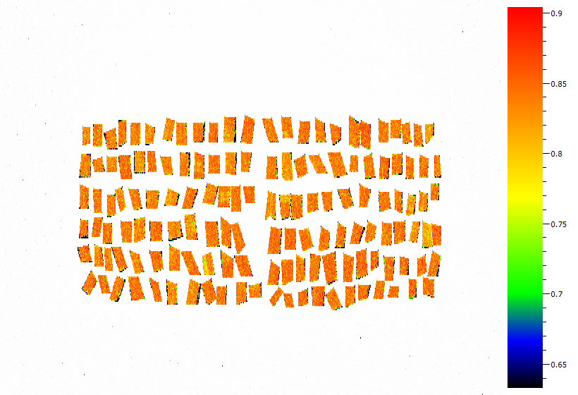
22 oC
140 Wheat Leaf Samples
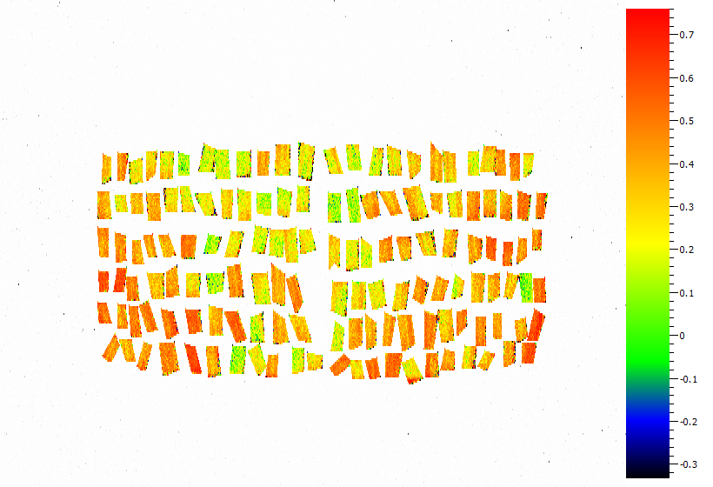

46 oC
140 Wheat Leaf Samples

Answer sheet
 | 22C | 46C
Mean QY_Max | 0.83635714286 | 0.36671428571
SD | 0.0070159852716 | 0.12148033477

% Change | 56.153386284

T Test | 0.0000

